상품제안서
스플리 에어프레임 마그넷 탁상용 BLDC 무선 선풍기 | 상품코드: S47008

 |  |  |  |  |  |  | 02-713-8555 | www.synergygift.co.kr
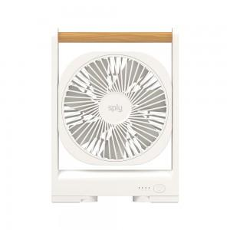 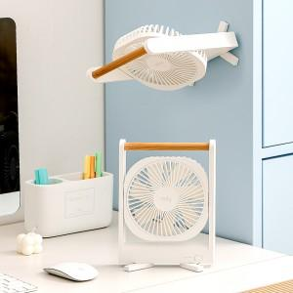 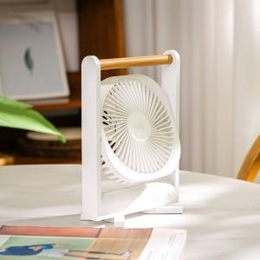

【상세/제작정보】 | 145° 각도 조절과 강력 마그네틱 플레이트 선풍

【인쇄/포장옵션】 | 레이저 / 포장지포장

【공급단가】 | 수량 | 30~ | 100~ | 300~ | 1,000~ | 3,000~
*VAT별도 | 단가 | 20,040원 | 18,810원 | 18,200원 | 17,440원 | 17,130원

【상품 URL】 | https://www.synergygift.co.kr:443/src/goods_detail.php?gdno=47008

